思路1
1 | 2 | 3 |  | 4 | 5 | 6 | 7 | 8 | 9 | 10 | 11 | 12
 |  | SPin items | 数量 | Weight
Pool内有具体策略，尤其是Pool1 | 价值💎 |  |  | 1 | 2 | 3 | 4 | 5 | 6 | 7 | 8 | 期望下来，第x次随机到此物品🈚️
Pool_1 | 310 | Legen chip | 10万能/8特定 | 0 | 20 | 50 | 80 | 110 | 140 | 170 | 200 | 7.0489493677
Pool_2 | 6 | 金币1 | 100 | 400 | 500 | 600 | 700 | 800 | 900 | 1000 | 1100 | 3.4062586253
Pool_3 | 30 | 钻石 | 30💎 | 100 | 150 | 200 | 250 | 300 | 350 | 400 | 450 | 5.3868643289
Pool_4 | 50 | 特殊球1 - 铁/其他特殊球/弹 | 1个 | 200 | 250 | 300 | 350 | 400 | 450 | 500 | 550 | 4.6508171569
Pool_5 | 60 | 紫卡 | 1张 | 200 | 250 | 300 | 350 | 400 | 450 | 500 | 550 | 4.6508171569
Pool_6 | 18 | 金币2 | 300 | 500 | 600 | 700 | 800 | 900 | 1000 | 1100 | 1200 | 3.1027381037
Pool_7 | 50 | 特殊球2 - 弹/暴风/铁 | 1个 | 200 | 250 | 300 | 350 | 400 | 450 | 500 | 550 | 4.6508171569
Pool_8 | 30 | 金币 | 500 | 500 | 600 | 700 | 800 | 900 | 1000 | 1100 | 1200 | 3.1027381037
总价值 | 554

60💎 -- 1000💰
1金币 = x钻石
0.06 |  |  |  | 消耗金币数 |  |  |  |  |  |  |  | 参考分stage大中小R金币获取&消耗曲线
7折后 |  | Stage\ 次数 |  | 1 | 2 | 3 | 4 | 5 | 6 | 7 | 8
0.046153846154 |  | 金币 |  | 0 | 200 | 400 | 600 | 600 | 1000 | 1500 | 2000
 |  | 钻石（折扣） |  | 0 | 9.2307692308 | 18.461538462 | 27.692307692 | 27.692307692 | 46.153846154 | 69.230769231 | 92.307692308
 |  | 累积钻石 （折扣） |  | 0 | 9.2307692308 | 27.692307692 | 55.384615385 | 83.076923077 | 129.23076923 | 198.46153846 | 290.76923077
 |  |  |  |  |  |  |  |  | 最后4次金币 | 235.38461538
 |  | 钻石（非折扣） |  | 0 | 12 | 24 | 36 | 36 | 60 | 90 | 120 |  | 价值比例（总）
 |  | 钻石（非折扣） |  | 0 | 12 | 36 | 72 | 108 | 168 | 258 | 378 |  | 1.4656084656

金币数量变化

万能碎片单价 | 31
普通碎片单价 | 16 |  |  |  | 金币的数量变化·

决策： 高活跃，小付费，少奖励 |  | 免费&小R用户
高活跃，中付费，高奖励 |  | -》 中& 大R用户
 |  | 看数据决定选择哪一种模型
计算一下假设不同付费层次中有 |  | 1.大中小r的分布 & 活跃分布
x人会玩这个系统 |  | 2.价值曲线绘制出来
 |  | 3.luckyreward下大中小R的购买金币分布
 |  | 如果大R很多，那么是不是就可以支撑大R模型了？
 |  |  |  |  | 玩家活跃 - 参考任务&旗杆宝箱 与 玩家活跃的查询 - 改SQL 多查几个维度
 |  |  |  |  | Stage几开？ 看分stage的活跃数据

 |  | 抽x次的价值曲线
数据： |  | 第1&2次 赚
玩家次数的漏斗曲线 |  | 之后 - 一直亏 - 直到转到最大奖励？？？
台球玩家金币每天消耗与获取的GAP
台球上线之前玩家的活跃与上线之后玩家的活跃
台球不同层级玩家所转次数的分布 |  | 抽一次需要局数 |  | 3

 |  | stage\ 次数 - stage获得金币数 |  | 1 | 2 | 3 | 4 | 5 | 6 | 7 | 8
 | 7 | 1 |  | 10.5 | 21 | 31.5 | 42 | 52.5 | 63 | 73.5 | 84
 | 9 | 2 |  | 13.5 | 27 | 40.5 | 54 | 67.5 | 81 | 94.5 | 108
 | 11 | 3 |  | 16.5 | 33 | 49.5 | 66 | 82.5 | 99 | 115.5 | 132
 | 13 | 4 |  | 19.5 | 39 | 58.5 | 78 | 97.5 | 117 | 136.5 | 156
 | 14 | 5 |  | 21 | 42 | 63 | 84 | 105 | 126 | 147 | 168
 | 16 | 6 |  | 24 | 48 | 72 | 96 | 120 | 144 | 168 | 192
 | 18 | 7 |  | 27 | 54 | 81 | 108 | 135 | 162 | 189 | 216
 | 20 | 8 |  | 30 | 60 | 90 | 120 | 150 | 180 | 210 | 240
 | 25 | 9 |  | 37.5 | 75 | 112.5 | 150 | 187.5 | 225 | 262.5 | 300
 | 30 | 10 |  | 45 | 90 | 135 | 180 | 225 | 270 | 315 | 360
 | 35 | 11 |  | 52.5 | 105 | 157.5 | 210 | 262.5 | 315 | 367.5 | 420
 | 40 | 12 |  | 60 | 120 | 180 | 240 | 300 | 360 | 420 | 480
 | 45 | 13 |  | 67.5 | 135 | 202.5 | 270 | 337.5 | 405 | 472.5 | 540
 | 50 | 14 |  | 75 | 150 | 225 | 300 | 375 | 450 | 525 | 600
 | 55 | 15 |  | 82.5 | 165 | 247.5 | 330 | 412.5 | 495 | 577.5 | 660
 | 60 | 16 |  | 90 | 180 | 270 | 360 | 450 | 540 | 630 | 720
 | 65 | 17 |  | 97.5 | 195 | 292.5 | 390 | 487.5 | 585 | 682.5 | 780
 | 70 | 18 |  | 105 | 210 | 315 | 420 | 525 | 630 | 735 | 840
 | 75 | 19 |  | 112.5 | 225 | 337.5 | 450 | 562.5 | 675 | 787.5 | 900

 | 数据 -> 定洞数 -> 定金币数范围 -> 搓权重 -> 形成合适的性价比曲线

 |  | 1.stage

 |  | 分 奖励，宝箱奖励，金币消耗，钻石刷新
 |  | -
 |  | 权重变化
 |  | 平均按照7折计算即可

 |  | 2. 位置
 |  | 池子
 |  | 1.物品（id,颜色)
 |  | 2.最小值，最大值
 |  | 3.权重

 |  |  |  |  | 价格抬高

1-2-3-4较为舒适
且金币反哺

数据 & 模型

思路1数据
打x洞转一次
任务相关全部玩家
 | 每日平均游戏数
免费 | 12.2
付费 | 15.7

对任务感兴趣玩家
 | 每日平均游戏数
免费 | 15.76
付费 | 18.14

常规数据 - 大中R玩家打游戏分stage日活 |  |  |  | https://datastudio.google.com/reporting/12b2d4d7-e489-45f4-801e-4a40c3fe3ccf

 |  | into Hole >=20 比例 |  | 分stage看IntoHole均值
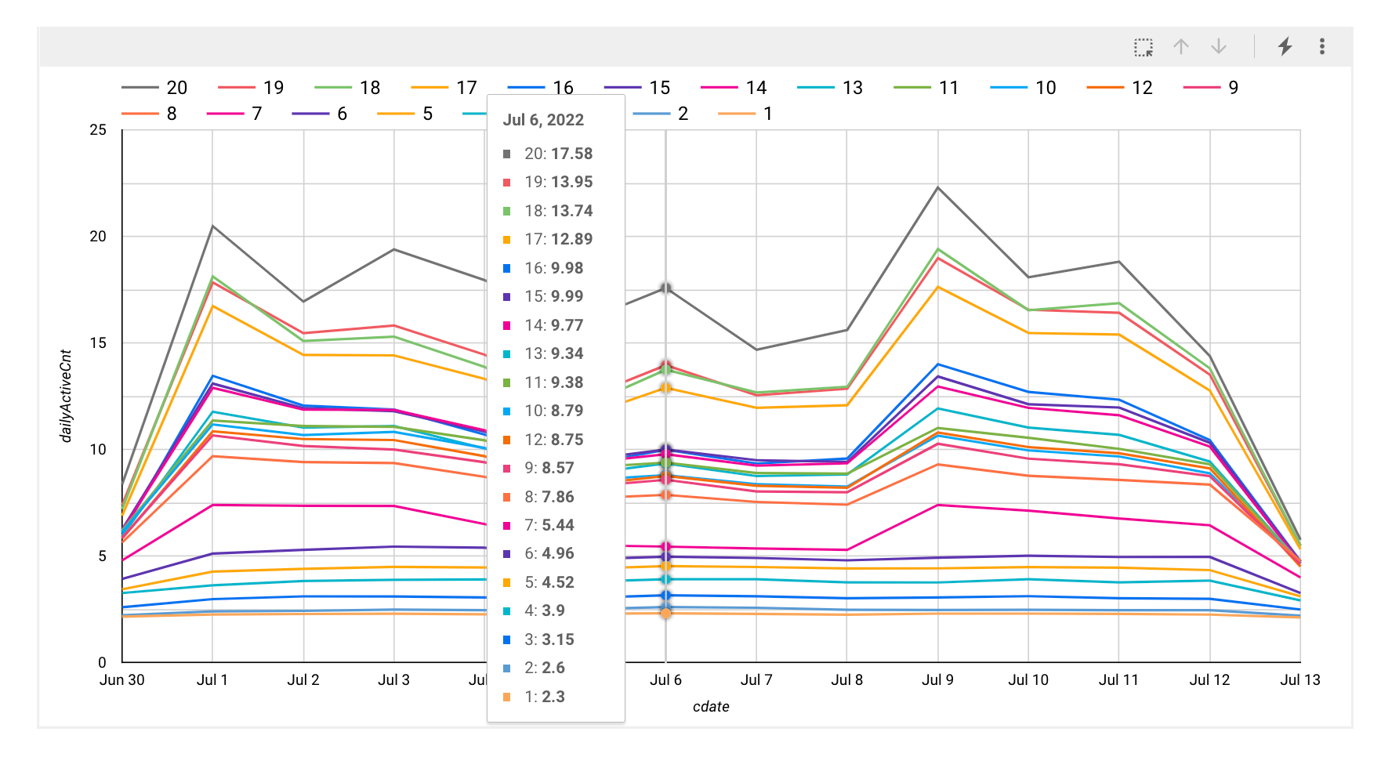

1，每4洞转一次，碎片期望次数 = 7
2 ， 每3洞转一次，碎片期望次数 = 8

碎片期望次数 | 7 |  |  | 碎片期望次数 | 8
扣除免费次数后 | 6 |  |  | 扣除免费次数后 | 7

x次进洞抽取一次 | 2 | 3 | 4 | x次进洞抽取一次 | 2 | 3 | 4
抽到碎片期望洞数 | 12 | 18 | 24 | 抽到碎片期望洞数 | 14 | 21 | 28

stage 几 开启活动？

S6 |  |  |  |  |  |  |  |  |  | 传奇杆平均等级分stage看

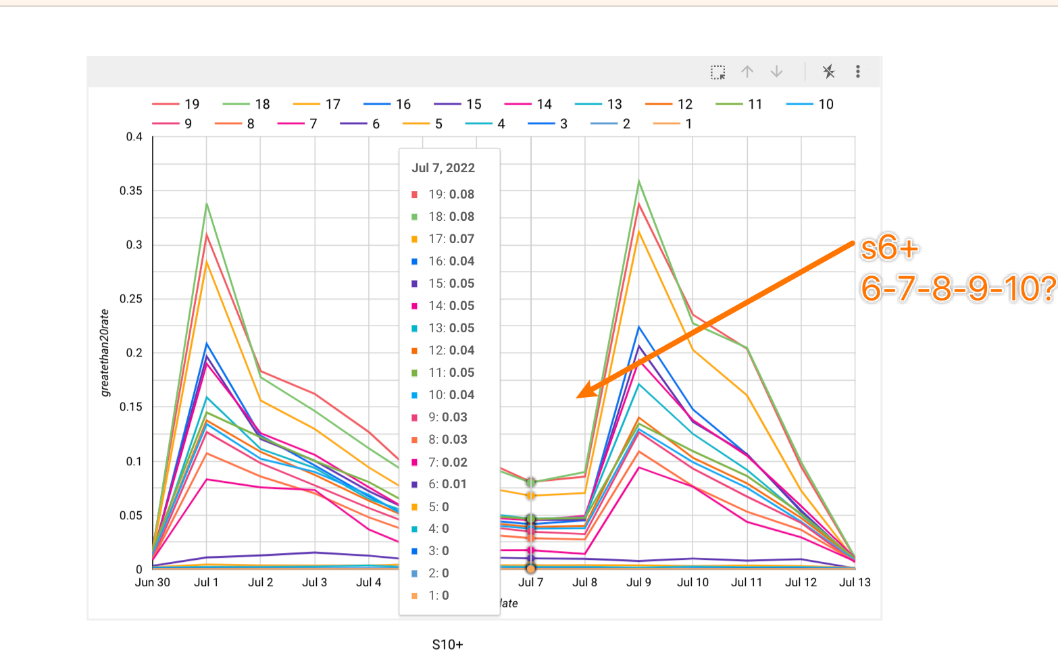
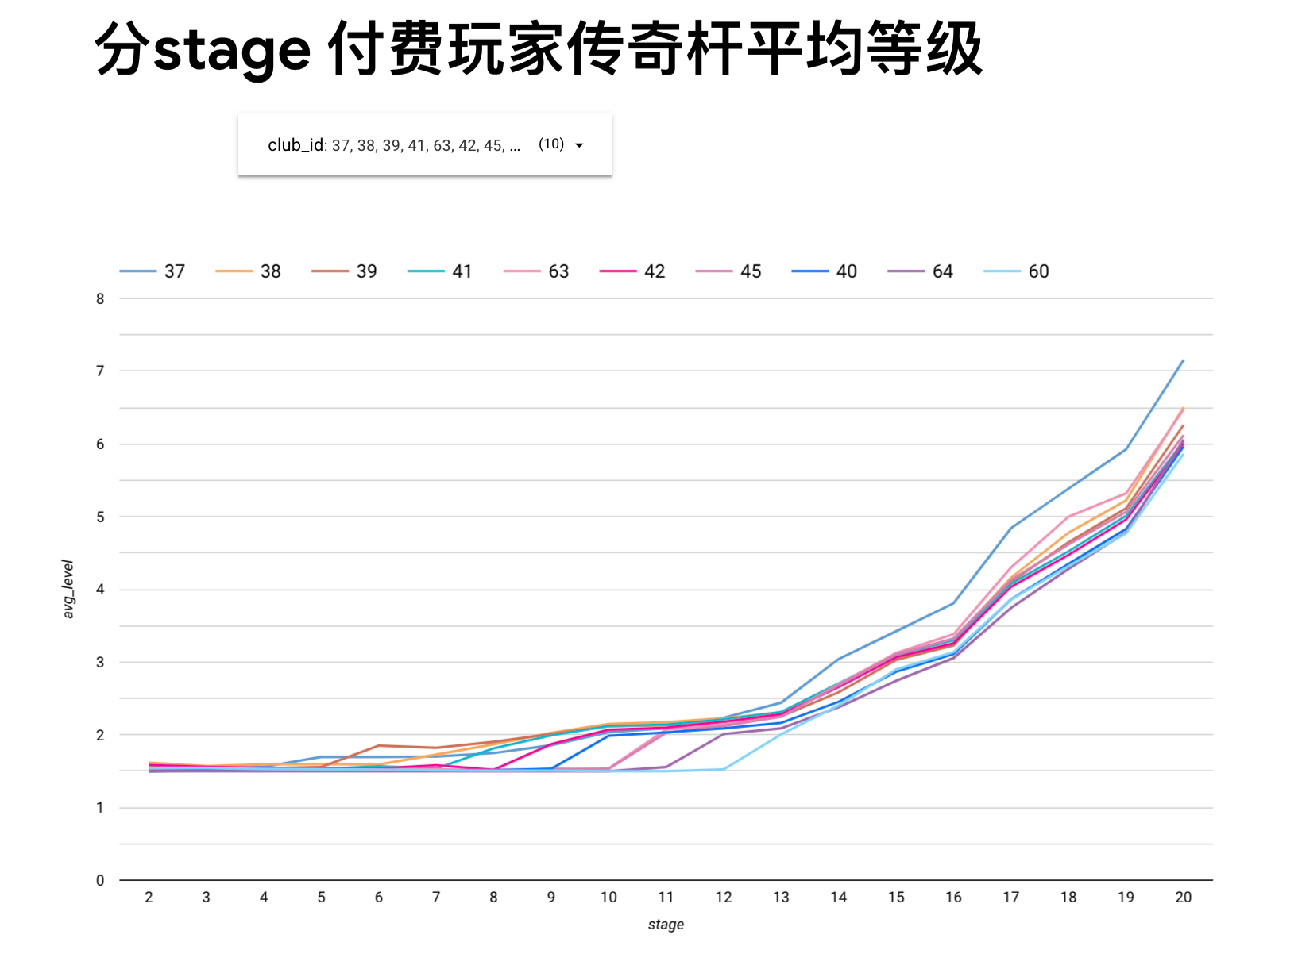

动机路径
 | 第一次免费 |  | 第二次赚 | 第三次很赚 |  | 转第四次 |  | 转第5次 | 转第6次 |  | 转第7次 | 转第8次
 |  |  |  | |
 |  |  |  | | | 旗杆宝箱
 |  |  |  | |
 |  |  |  | 给予一个宝箱奖励

 | 0洞 |  | 3洞 | 6洞 |  | 再打2洞 |  | 为了大奖 | 为了大奖 |  | 为了大奖 | 为了大奖

 |  |  |  |  |  |  |  | 钻石💎

数据需要查得再细一点

如何查？

不同stage玩家在不同活跃程度下每天的金币获取量与消耗量

当把金币换算为luckyreward折扣下需要消耗的钻石后，玩家整体上是赚的
观察数据🔎可以假设， 每天玩家获得金币300+
在此基础上，有更多的金币需求，则玩家通过luckyreward折扣购买金币的方式做日常补充

以此为基础先进行相应的定价操作

所有的不同活跃级别的付费玩家每天的金币（获取 - 消耗 ）是多少？

原来他们每天获得 & 消耗 多少金币？
你现在要求他们再额外消耗多少金币？
这个gap不能太大

